成交案例
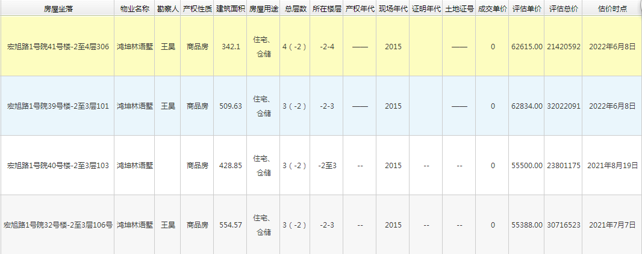

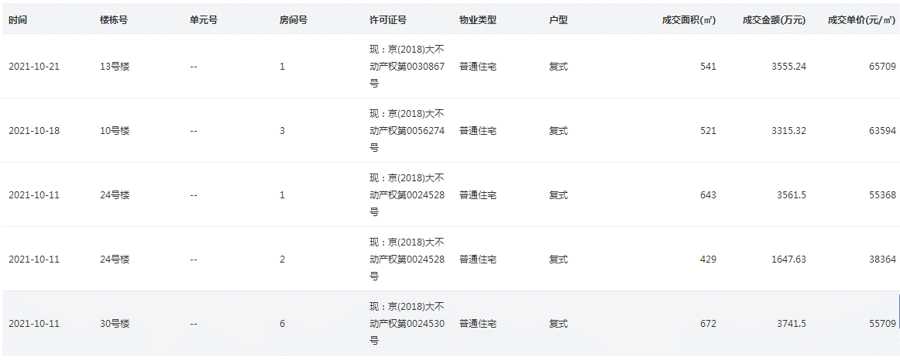

小区内房屋对比
 | 类型
1 | 叠拼 | 342.1 | 62615 | 2022-06-08
2 | 叠拼 | 361.8 | 66656 | 2021-02-25
3 | 叠拼 | 334.15 | 65039 | 2021-01-12
4 | 叠拼 | 361.81 | 62599 | 2020-12-04
5 | 叠拼 | 342.1 | 58900 | 2020-10-10 | 63161.8
6 | 联排 | 432.79 | 58807 | 2020-07-25
7 | 联排 | 511..53 | 58544 | 2020-06-09
8 | 联排 | 433.41 | 64464 | 2020-04-28 |  | 0.05217408687
9 | 联排 | 509.63 | 62834 | 2022-06-08
10 | 联排 | 428.85 | 55500 | 2021-08-19 | 60029.8
11 | 联排 | 554.57 | 55388 | 2021-07-07
12 | 联排 | 432.79 | 58810 | 2021-06-09
13 | 联排 | 509.56 | 57249 | 2021-05-29
14 | 联排 | 433.41 | 58030 | 2021-05-25
15 | 联排 | 511.53 | 58820 | 2021-05-12
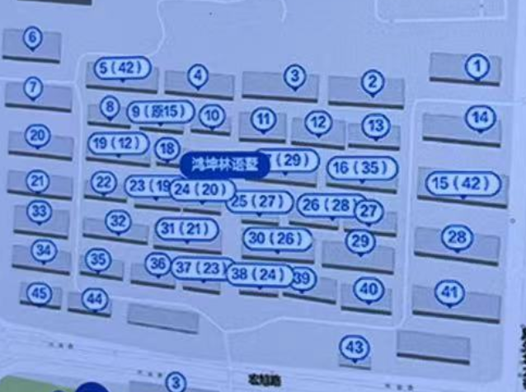

租金案例
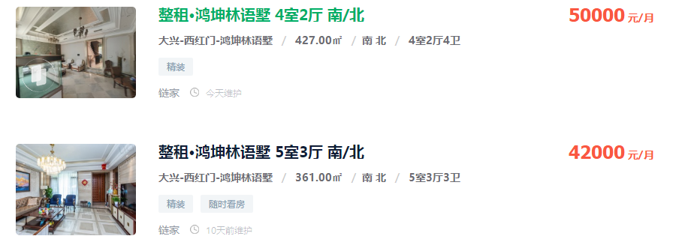
117.09601874 | 116.71975452 | 60674.429992
 |  | 60000

116.3434903

